Sheet1
뷔에르 Z 폴드 실리콘 케이스(갤럭시Z폴드5)
STI : 02 6673 4900 , Fax : 02 6406 6543
배송주소:
제품명 | 뷔에르 Z 폴드 실리콘 케이스(갤럭시Z폴드5)
이미지 | 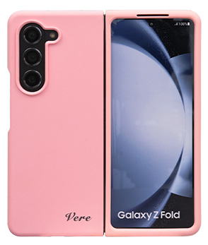 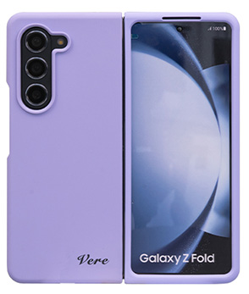 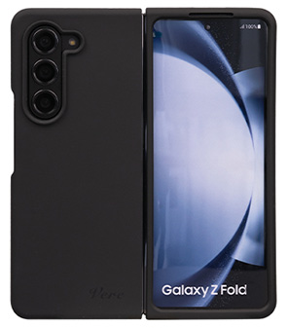 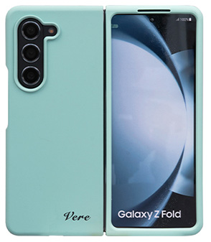
기종/색상 | 핑크 | 퍼플 | 블랙 | 스카이블루
갤럭시Z폴드5(F946)

